GFPI-F-147-Formato Bitácora
 |  |  |  |  | Código: GFPI-F-147
 |  |  |  |  | Versión: 04
PROCESO
GESTIÓN DE FORMACIÓN PROFESIONAL INTEGRAL
NOMBRE DEL FORMATO
FORMATO BITÁCORA DE SEGUIMIENTO ETAPA PRODUCTIVA
CLASIFICACIÓN DE LA INFORMACIÓN
Pública | X | Pública Clasificada |  | Pública Reservada

Nombre de la persona con rol de aprendiz | Tipo de documento | Número de identificación | Teléfono de contacto | Correo electrónico institucional | Correo electrónico personal
Sebastian Sanchez Chacon | TI | 1105375635 | 3217693339 | ssch200913@gmail.com | No aplica

Número de grupo |  |  | Programa de formación
3080817 |  |  | Mantenimiento y ensamble de equipos electrónicos

Nombre de la empresa, ente u organización donde está realizando la etapa productiva |  | NIT | Bitácora N° | Período a reportar
SENA |  | 899.999.034-1 | 4 | 2025-11-18 | 2025-12-02

Nombre del Ente Coformador (jefe inmediato/responsable/supervisor) |  | Cargo del Ente Coformador | Teléfono de contacto | Correo electrónico
John Richard Suarez |  | Docente técnico | 3104993359 | richardsuarez@comfandi.edu.co

Datos de la persona con rol de instructor de seguimiento
Nombre de la persona con rol de instructor de seguimiento: | Cesar Augusto Gonzalez Tobar |  | Correo electrónico: | cgonzaleztobar@gmail.com

 | Seleccione con una "X" el tipo de alternativa de etapa productiva que está realizando, teniendo en cuenta el subtipo al cual pertenece si es el caso:
ALTERNATIVA DE ETAPA PRODUCTIVA | SUBTIPO DE ALTERNATIVA |  | ALTERNATIVA DE ETAPA PRODUCTIVA | SUBTIPO DE ALTERNATIVA
 | Sena - Empresa | X |  | Apoyo a una unidad productiva familiar
 | Sena Proveedor Sena |  |  | De apoyo a una institución estatal nacional, territorial, o a una ONG, o a una entidad sin ánimo de lucro.
 | Producción de Centros |  | CONTRATO VÍNCULO FORMATIVO*
PROYECTO PRODUCTIVO | Proyecto productivo bajo enfoque empresarial o de investigación, desarrollo e innovación I+D+i |  | *De acuerdo a la Resolución 623 de 2020, emanada por el Mintrabajo, pasantía se denomina vínculo formativo. | Asesoría a pymes
 | Proyectos Ruta Emprendedora SENA |  |  | Vínculo formativo prácticas en la economia popular y/o campesina
 | Proyecto productivo prácticas en la economia popular y/o campesina |  |  | Contrato de aprendizaje (regular)
 | Proyecto productivo a través de convocatorias SENNOVA |  | CONTRATO DE APRENDIZAJE | Contrato de aprendizaje a través de convocatorias SENNOVA
 | Monitoría (regular) |  |  | Contrato de aprendizaje por medio de prácticas en la economia popular y/o campesina
MONITORÍA | Monitoría a través de convocatorias SENNOVA |  | VÍNCULO LABORAL | Vínculo laboral (regular)
 | Otra |  |  | Vínculo laboral por medio de prácticas en la economia popular y/o campesina

DESCRIPCIÓN | DE LA ACTIVIDAD | FECHA DE INICIO | FECHA DE FIN | EVIDENCIA DE CUMPLIMIENTO (Indique si corresponde a un documento, proceso, producto, entregable u otro) | OBSERVACIONES, INASISTENCIAS, DIFICULTADES PRESENTADAS
(Ingrese cuantas filas | sean necesarias) |  |  | En anexo puede fortalecer la evidencia si es el caso. | Y/O COMENTARIOS REALIZADOS POR LAS PERSONAS CON ROL DE: APRENDIZ Y/O JEFE INMEDIATO
Se procedió al armado de los módulos LoRa Heltec ESP32 y LoRa Wireless Stick. Se realizaron las tareas de soldadura necesarias en los pines para permitir su conexión a la breadboard y facilitar la programación y las primeras pruebas. |  | 2025-11-11 | 2025-11-17 | Ensamblaje y Soldadura de Módulos
Se programaron ambos módulos LoRa utilizando el entorno Arduino IDE. Se configuró el módulo LoRa Heltec ESP32 como Transmisor y el LoRa Wireless Stick como Receptor para establecer un primer canal de comunicación punto a punto. |  | 2025-11-18 | 2025-11-24 | Programación Inicial de Enlace LoRa
Se ejecutó una prueba de envío y recepción simple (ej. mensajes de "Hello World" o números incrementales). La prueba confirmó la comunicación bidireccional estable entre los dos módulos, validando su funcionalidad para la transmisión de datos. |  | 2025-11-25 | 2025-11-27 | Verificación de Comunicación
Se creó el repositorio oficial del proyecto en GitHub para centralizar el código fuente, la documentación, y los archivos de diseño. El repositorio se encuentra en fase de edición, cargando los archivos base y estableciendo la estructura de ramas (main, dev). |  | 2025-11-28 | 2025-12-01 | Creación de Repositorio en GitHub

 | Decreto 055 de 2015, por el cual se reglamenta la afiliación de estudiantes al Sistema General de Riesgos Laborales y se dictan otras disposiciones
Este espacio debe ser siempre diligenciado.
Artículo 11. Obligaciones de la institución de educación. Corresponde a las instituciones de educación a las que pertenezcan los estudiantes, que deban ser afiliados al Sistema General de Riesgos Laborales de conformidad
con el presente decreto:
1. Revisar periódicamente que el estudiante en práctica desarrolle labores relacionadas exclusivamente con su programa de formación o educación, que ameritaron su afiliación al Sistema General de Riesgos Laborales.
2. Verificar que el espacio de práctica cuente con los elementos de protección personal apropiados según el riesgo ocupacional.
¿La persona con rol de aprendiz se encuentra afiliado a la ARL? | Indique el nivel de riesgo actual | ¿El nivel de riesgo de la ARL corresponde a las actividades que desarrolla la persona con rol de aprendiz en la empresa? | Si | ¿La persona con rol de aprendiz cuenta con los elementos de protección personal (EPP), requeridos para desarrollar su etapa productiva? | Si
Si | 1

 |  | Persona con rol de aprendiz: recuerde diligenciar completamente el formato bitácora y entregarlo o subirlo al espacio asignado para este

 |  |  |  | 2025-12-03
Firma de la persona con rol de aprendiz |  |  |  | Fecha entrega bitácora

 | Firma de la persona con rol de instructor de seguimiento |  |  | Firma de la persona con rol de jefe inmediato
Nota: Los datos proporcionados serán tratados de acuerdo con la Política de Tratamiento de Datos Personales del SENA y a la Ley 1581 de 2012

Anexo: Es opcional relacionar evidencia fotográfica de las actividades desarrolladas
(No aplica documentos de la empresa u otros aspectos sensibles)
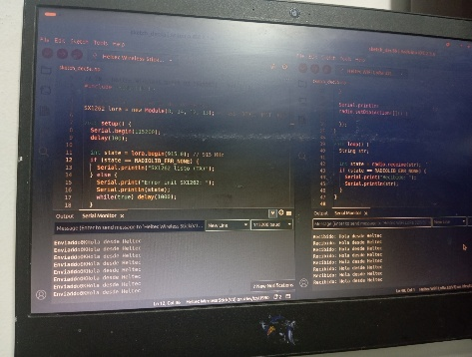 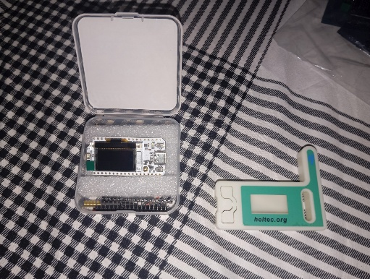 | 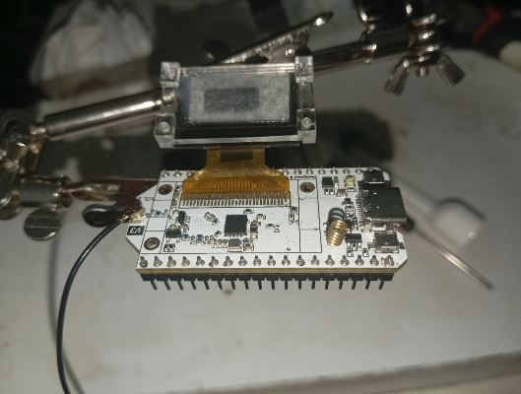 |  | 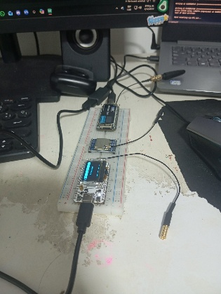 | 